Sheet1
Toimintoja | Tärkeysjärjestys
Sisäänkirjautuminen | 1
Ostoskori | 1
Yhteystiedot | 1
Sosiaaliset kanavat | 2
Hakukenttä | 1
Luo käyttäjätili | 1
Keskustelu palsta | 2
Youtube videoita | 1
Poista käyttäjätilisi | 1
Muokkaa käyttäjätiliäsi | 1
Ehdotuksia | 1
Usein haettu | 2
Kategoria palsta | 1
Lue pelin uutisia | 1
Random haku | 2
Dark mode | 1
Tutustu pelin hahmoihin | 1
Tutustu pelin maailmaan | 1
Tutustu pelin juoneen | 1
Selaa pelin käytettävissä olevia alustoja | 2
Pelin esittely | 1
Kontrollit | 1
Lue pelin julkaisupäivämäärä | 1
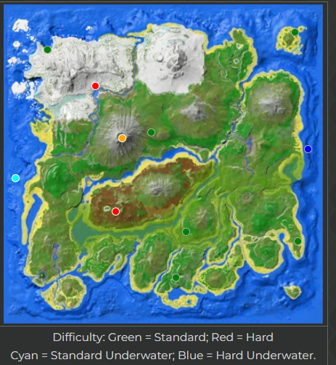
pelin tavoitteet | 1
eri vaikeustasot | 1
Kategoria kohta esineistä | 1
Kategoria kohta panssareista | 1
eri mapit ja mitä eroa niissä on | 2
Lue pelin historia | 1
Kategoria kohta Attribuuteista | 1
Kategoria kohta kasvatus | 1
pelin huijaus asetukset/komennot | 1
Kategoria kohta luolista | 1
Multiplayer | 1
Kategoria kohta Ruoanlaitosta | 1
Kategoria kohta Bossit | 1
Kategoria kohta Käsityö | 1
Kategoria kohta Olennot | 1
Kategoria kohta Sairaudet | 1
Kategoria kohta Kesyttäminen | 1
Kategoria kohta Sähkö | 2
Kategoria kohta Tapahtumat | 1
Kategoria kohta Kokemus"Experience" | 1
Kategoria kohta Engrams | 1
Kategoria kohta Maatalous/Farmaaminen | 1
Kategoria kohta Oppaat | 1
Kategoria kohta Inventaario | 1
Kategoria kohta Taso "Leveling" | 2
Kategoria kohta Sijainnit | 1
Kategoria kohta Modit | 1
Kategoria kohdat eri tasoisille pelaajille | 1

